Sheet2
TBD云集中心 | 146 | 31500 | 0.95
金域国际中心 | 1078.31 | 29000 | 0.97
珠江摩派国际中心 | 63 | 26984 | 0.92

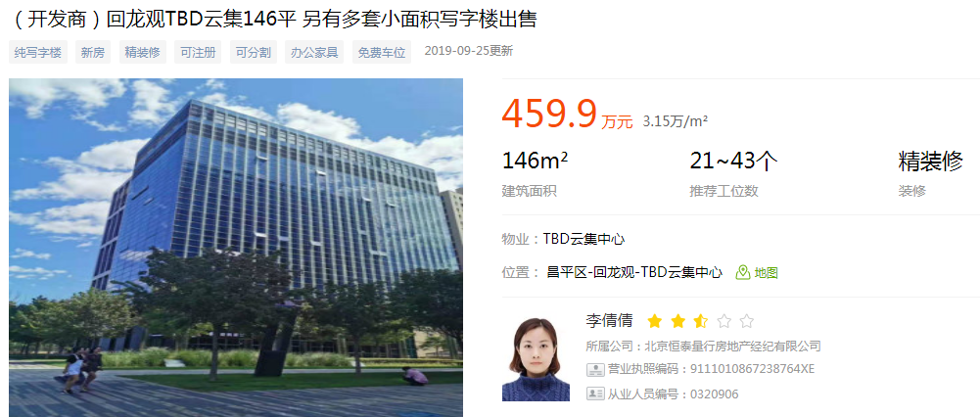

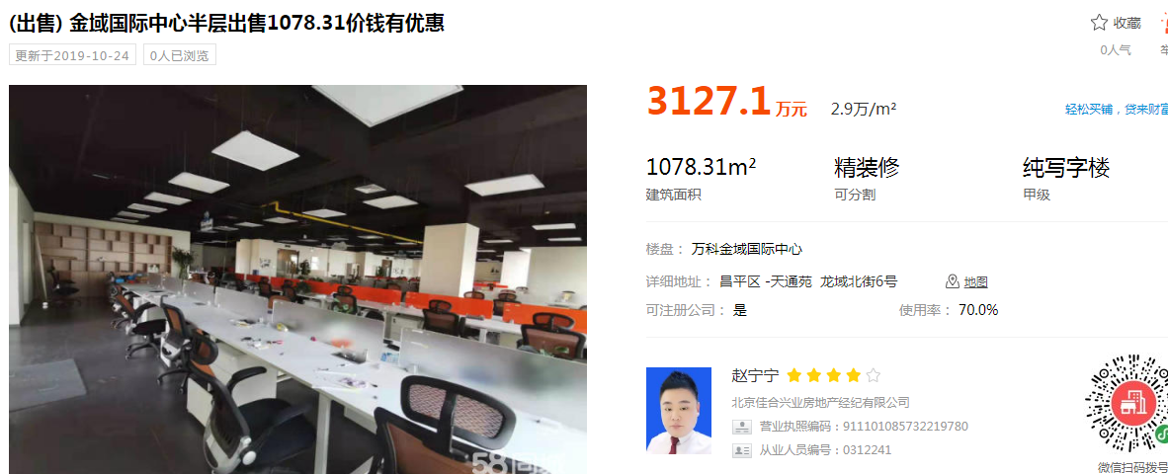

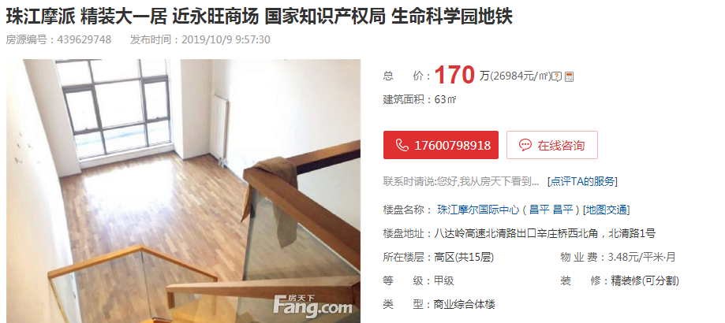

 | 15.06
 | 3.012
 | 4.518
 | 7.53

15222.911242
20889
12891
 | 20889.775263

